Long_Term_Avg
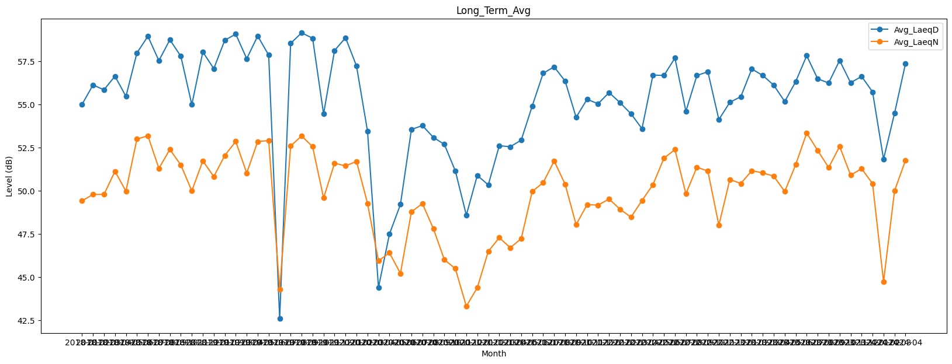
Date | Avg_LaeqD | Avg_LaeqN
2018-01 | 55.007774447 | 49.422230348
2018-02 | 56.130178437 | 49.79519148
2018-03 | 55.853561045 | 49.79297732
2018-04 | 56.639933046 | 51.130931695
2018-05 | 55.471725949 | 49.98587873
2018-06 | 57.984336665 | 53.004235503
2018-07 | 58.9517365 | 53.186797145
2018-08 | 57.539110293 | 51.304608351
2018-09 | 58.749423953 | 52.399044561
2018-10 | 57.793832143 | 51.500533686
2018-11 | 54.990885321 | 49.995917428
2018-12 | 58.044836201 | 51.739819318
2019-01 | 57.076461946 | 50.825260024
2019-02 | 58.721510556 | 52.04619039
2019-03 | 59.076428545 | 52.864402265
2019-04 | 57.655499996 | 51.031108905
2019-05 | 58.966681487 | 52.859609265
2019-06 | 57.862028387 | 52.909569986
2019-07 | 42.6045353 | 44.290875412
2019-08 | 58.54066784 | 52.594498389
2019-09 | 59.152285735 | 53.182972848
2019-10 | 58.838962927 | 52.559195577
2019-11 | 54.454011179 | 49.586504815
2019-12 | 58.127352109 | 51.602775945
2020-01 | 58.865853181 | 51.446845795
2020-02 | 57.227553615 | 51.70922332
2020-03 | 53.464459978 | 49.280949075
2020-04 | 44.409307236 | 45.957059921
2020-05 | 47.500131921 | 46.412163402
2020-06 | 49.214430452 | 45.223364163
2020-07 | 53.55768443 | 48.787664076
2020-08 | 53.779475942 | 49.268311077
2020-09 | 53.095951945 | 47.811262234
2020-10 | 52.692994924 | 46.016338222
2020-11 | 51.156272109 | 45.499863866
2020-12 | 48.598687615 | 43.322288288
2021-01 | 50.895768092 | 44.396057147
2021-02 | 50.346986761 | 46.495697057
2021-03 | 52.613440339 | 47.291394284
2021-04 | 52.557515511 | 46.712284656
2021-05 | 52.938029497 | 47.230870806
2021-06 | 54.910739124 | 49.968543669
2021-07 | 56.812722062 | 50.472238902
2021-08 | 57.181612085 | 51.732903457
2021-09 | 56.356306235 | 50.38388834
2021-10 | 54.260473105 | 48.039802451
2021-11 | 55.302048833 | 49.203495047
2021-12 | 55.043831823 | 49.175619369
2022-01 | 55.694970399 | 49.53085652
2022-02 | 55.108367141 | 48.936392681
2022-03 | 54.46294265 | 48.479848083
2022-04 | 53.600983352 | 49.44413027
2022-05 | 56.708653472 | 50.361108615
2022-06 | 56.681148146 | 51.89201041
2022-07 | 57.694169942 | 52.392395906
2022-08 | 54.610232156 | 49.833833105
2022-09 | 56.68033231 | 51.372132062
2022-10 | 56.898072145 | 51.145772458
2022-11 | 54.128119083 | 48.010178009
2022-12 | 55.128014352 | 50.660650756
2023-01 | 55.454353046 | 50.429331631
2023-02 | 57.058862613 | 51.168790766
2023-03 | 56.681926854 | 51.040122089
2023-04 | 56.12121795 | 50.851401711
2023-05 | 55.172244637 | 49.963966571
2023-06 | 56.325614941 | 51.520020498
2023-07 | 57.826053305 | 53.350543208
2023-08 | 56.487532622 | 52.344166758
2023-09 | 56.247781409 | 51.348222404
2023-10 | 57.551618057 | 52.574586555
2023-11 | 56.262758218 | 50.910250781
2023-12 | 56.62805715 | 51.286673169
2024-01 | 55.728730849 | 50.421728123
2024-02 | 51.832880826 | 44.743404234
2024-03 | 54.492333101 | 49.998705789
2024-04 | 57.375594729 | 51.773531494

